Estados
APP: CRONOMETRO - DIAGRAMA DE ESTADOS DE XXXX

Crono inactivo
incrementa
 |  |  |  |  | btnIP |  |  | tic
contando
inicial
 |  | btnCrono |  |  |  | btnDR
 |  |  | btnAtras

parado
vuelta
 |  |  |  |  |  |  |  |  | btnVuelta
 |  |  |  | btnDR |  |  | btnIP
 | btnTimer

pausado
 |  |  |  | btnAtras |  |  |  | btnIP

 |  |  |  |  |  | btnDR

detenido
 |  |  |  |  |  |  | btnAtras
 |  |  |  |  |  |  | btnReiniciar

activo
timer inactivo
 |  |  |  |  |  |  | btnIP
 | btnAtras
 |  |  | btnIP
 |  |  |  |  |  |  | btnIP

 |  |  |  |  | btnReiniciar |  | tic

decrementa
programando
 |  |  |  | btnReiniciar
alarma

 |  |  |  |  |  |  |  | contador=0

 |  |  | btnAtras

Eventos
EVENTOS Y SECUENCIAS DE ACCIONES A REALIZAR
Pantalla | MockUp | Evento | Acción (patrón Observer) | Error | VISTA | CONTROLADOR Objetos/Metodos | MODELO (Datos)
- | - | OnLoad (carga inicial) |  |  | desplegar pantalla P0 | Buscar productos en oferta | Imagen producto, Nombre producto, Precio producto, Id producto
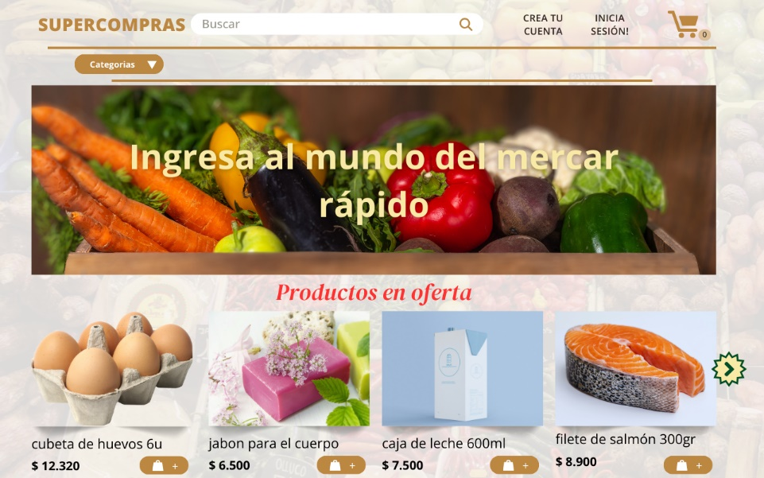
P0 |  | onClick anchorLogo |  |  | desplegar pantalla P0
 |  | onClick btnLupa |  |  | desplegar pantalla Lista de productos | Buscar productos similares al nombre ingresado por el usuario | Nombre Producto
 |  | onClick anchorCrearCuenta
 |  |  |  |  | desplegar pantalla crearCuenta
 |  | onClick anchorIniciarSesion |  |  | desplegar pantalla iniciarSesion
 |  | onClick anchorCarrito |  |  |  | SI cantidadProductos == 0 = Mostrar mensaje | Cantidad productos
 |  |  |  |  | desplegar pantalla ListaDeProductos | SI cantidadProductos > 0 = dirigir a pantalla Lista de productos
 |  | onClick btnCategorias |  |  | desplegar menú de categorias de productos |  | Categorias de productos

 |  | onClick btnAgregarProducto |  |  | modificación en la cantidad de productos en el carrito del header |  | Producto id

 |  | onClick btnSlider |  |  | Gira hacia la derecha el menú de productos en oferta, de 4 en 4, con una transición | Si stageSlider == 4 = inactivo | Imagen producto, Nombre producto, Precio producto, Id producto

 |  | onClick anchorProducto |  |  | despliega pantalla detallesProducto |  | Producto id

P1
 | 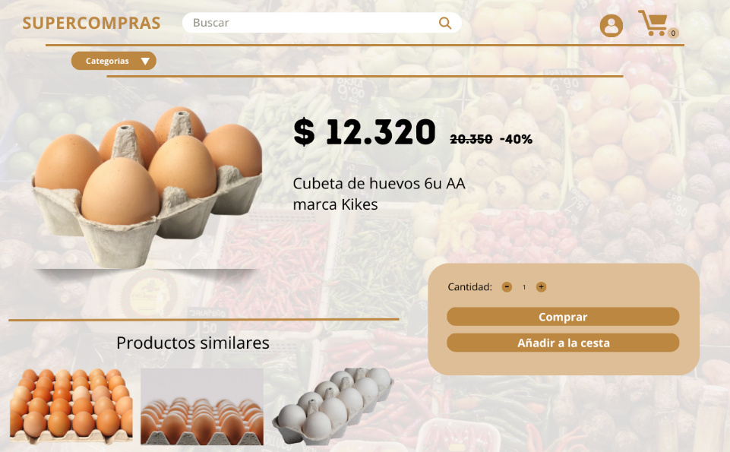 | onClick btnOfertas |  |  | desplegar menú de ofertas de productos |  | Imagen producto, Nombre producto, Precio producto, id producto

 |  | onClick anchorComprar |  |  | desplegar pantalla Lista de compras |  | Producto id, Contador Cantidad

 |  | onClick btnAñadirCestaDetalles |  |  | Cambia el indicador númerico del carrito en el header

 |  | onClick btnCantidadResta |  |  | Cambia el indicador númerico del bloque cantidad restando en 1 | SI cantidadProductosDetalle == 0 = inactivo

 |  | onClick btnCantidadResta |  |  | Cambia el indicador númerico del bloque cantidad sumando en 1 |  | ContadorCantidad

 |  | onClick anchorProductosSimilares |  |  | Despliega pantalla DetallesProducto |  | Producto id

P2

P21

P30

P31

P32

P33

P34

P35

P40

P41

P42

P43

P44

P45

